PD
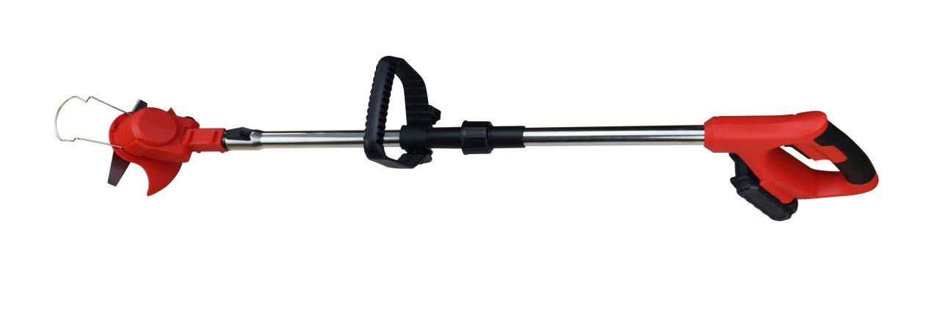
เลขที่ SKU : 38-004-111 วันที่ : 21/11/2023
1. ข้อมูลสินค้า |  |  |  | รูปสินค้า
ประเภท (กลุ่มหลัก) |  | ประเภท (กลุ่มรอง)
ชื่อภาษาไทย | ตัดหญ้าไร้สาย 21V EUROX (พับได้) R | ชื่อภาษาอังกฤษ
รหัสสินค้า | 38-004-111 | Barcode | 8859007713879
สถานะสินค้า | M | รหัสทีมขาย
รุ่น (Model) | 21V | ยี่ห้อ
สีตัวสินค้า | แดง | สีของบรรจุภัณฑ์ | น้ำตาล
ทำจากวัสดุ | เหล็ก - พลาสติก | ประเทศผู้ผลิต | PRC

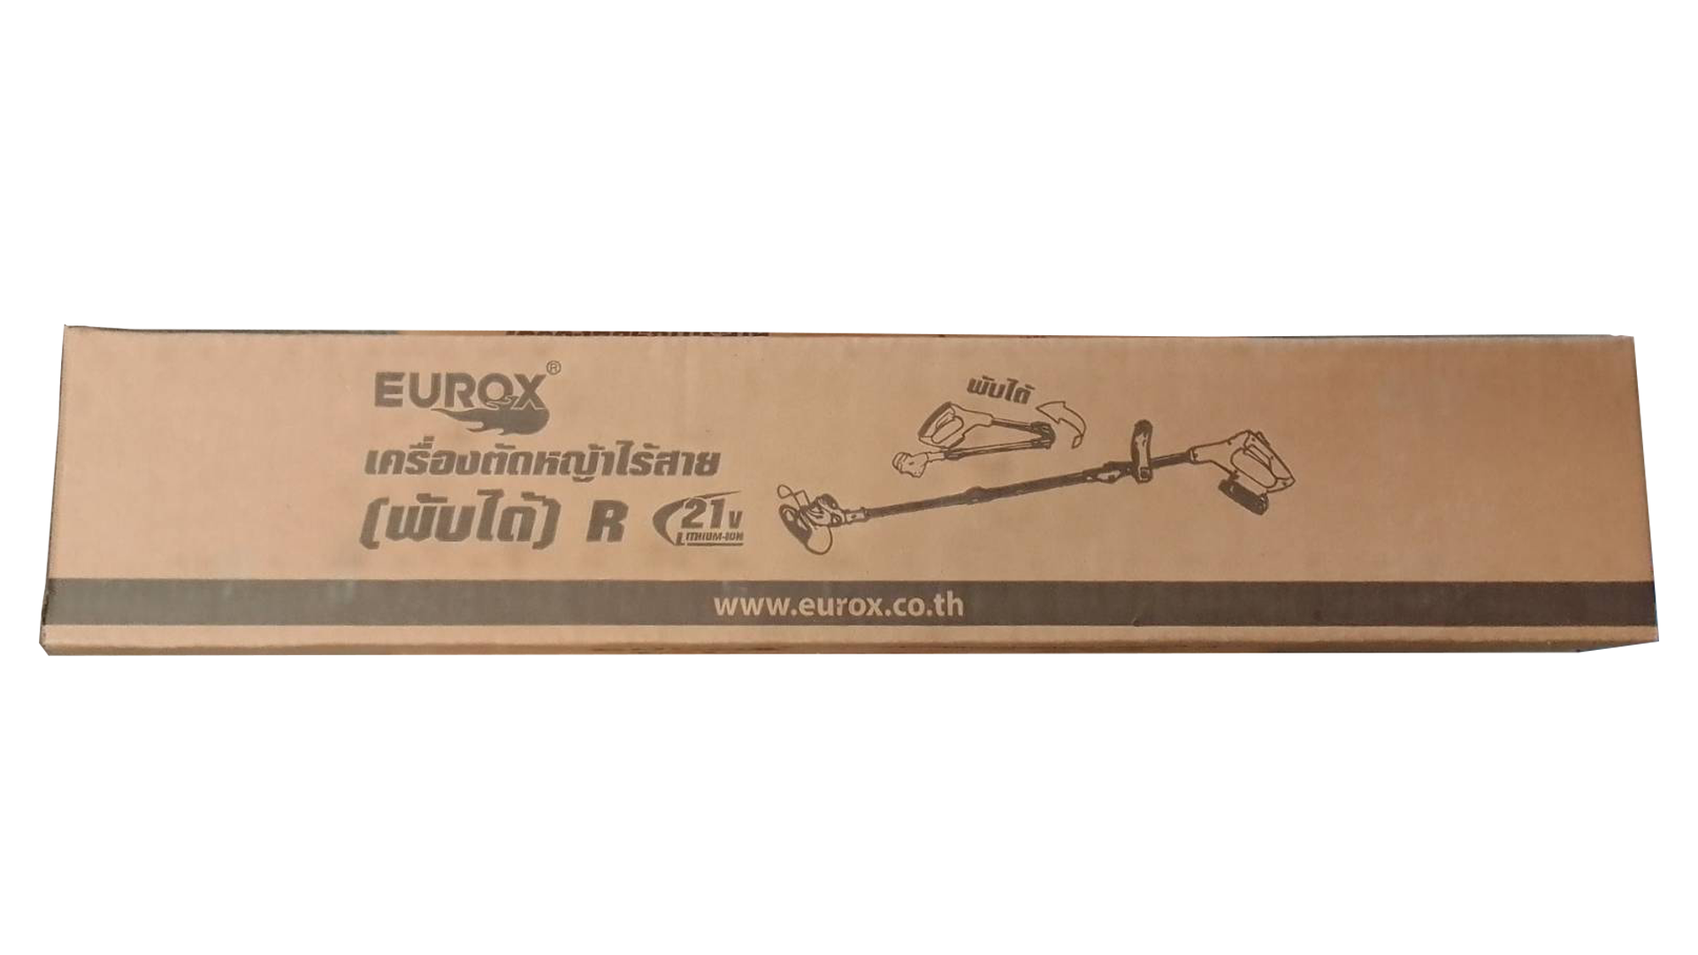
2. คุณสมบัติ
ความเร็วรอบ | 10,000 รอบ/นาที | กำลังไฟฟ้า | 450W | รูปบรรจุภัณฑ์
แบตเตอรี่ | 3 แอมป์ 21V | ใช้งานต่อเนื่อง | 2 ชั่วโมง

3. รายละเอียดบรรจุภัณฑ์
ขนาดสินค้า (ซม.) | 20x6.5x9 (ไม่รวมบรรจุภัณฑ์) | น้ำหนักสินค้า (กก.) | 1.59 (ไม่รวมบรรจุภัณฑ์)
ขนาดกล่อง 1 (ซม.) | 22x9x11 | ขนาดบรรจุ (กล่อง) | 1 ตัว
ขนาดกล่อง 2 (ซม.)
 |  | น้ำหนักรวมสินค้า (กก.) | 2.5
บาร์โค้ดกล่อง | 8859007713879 | ขนาดลัง (ซม.) | xx
ขนาดบรรจุ (ลัง) |  | น้ำหนักลังรวมสินค้า (กก.)
 |  |  |  | อุปกรณ์ภายในกล่อง
4. อุปกรณ์ภายในกล่อง
- คู่มือการใช้งาน - ใบรับประกัน 3 เดือน - บังใบ - มือจับ - แบตเตอรี่ - ใบตัดหญ้าวงเดือน 1 ใบ - ใบตัดหญ้าปังตอ 2 ใบ - ใบตัดหญ้าพลาสติก 5 ใบ - ที่ชาร์จแบต - ไขควง

5. วิธีการใช้งาน
ใช้สำหรับตัดหญ้า

6. จุดเด่น จุดขาย ของสินค้า
- ใบตัดหญ้าผลิตจากพลาสติก PA66 แข็งแรงและคมกริบ - รอบตัดเรียบสวยงาม ไม่ทำให้หญ้าช้ำ - บังใบขนาดใหญ่เพิ่มความปลอดภัย และสามารถใส่ล้อได้ - ก้านตัดหญ้าสามารถพับได้ พกพาสะดวก - น้ำหนักเบาใช้งานง่าย - มือจับสามารถเลื่อนปรับระดับได้ - เหมาะใช้งานในครัวเรือน ที่สนามหญ้าต้นไม่ใหญ่มาก


7. การรับประกัน |  |  |  | รูปลังสินค้า
ระยะเวลารับประกัน (เดือน) | 3 ระบุ
ประเภทการรับประกัน | เครื่องมือช่าง
เงื่อนไขการรับประกัน | 1. บริษัทฯ จะบริการซ่อมและเปลี่ยนอะไหล่ โดยไม่คิดมูลค่าแก่สินค้าที่จัดจำหน่ายโดยบริษัทฯ ในกรณีที่ความเสียหายเกิดจากความผิดพลาดของโรงงานผู้ผลิต ภายในระยะเวลา 3 เดือน นับจากวันที่ซื้อ (ทั้งนี้ดูจากใบเสร็จรับเงินของทางร้านค้าที่สั่งซื้อและใบรับประกัน) 2. การรับประกันนี้ไม่รวมการชำรุดของวัสดุสิ้นเปลือง อุปกรณ์เสริม และของแถมในชุด 3. การรับประกันจะสิ้นสุดจากการใช้ผิดประเภท เช่น ถอด ซ่อม ดัดแปลง แก้ไขเปลียนสภาพไปจากเดิมโดยบุคคลภายนอก หรือการดูแลรักษาไม่ถูกต้องตามที่ระบุไว้ในคู่มือ 4. การรับประกันนี้ไม่รวมถึงค่าขนส่ง หากต้องการให้ บริษัทฯ บริการถึงที่จะมีค่าใช้จ่าย 5. ใบรับประกันนี้ใช้ได้เฉพาะเครื่องที่มีเบอร์เครื่องตรงกันเท่านั้น ไม่สามารถโอนให้ผู้อื่นได้ หากใบรับประกันหาย บริษัทฯ ขอสงวนสิทธิ์การไม่ออกใบรับประกันใหม่ในทุกกรณี

8. ข้อมูล สคบ.
ชื่อสินค้า | ตัดหญ้าไร้สาย 21V EUROX (พับได้) R
ผลิตจากประเทศ | PRC
จัดจำหน่ายโดย | บริษัท คิงบางกอก อินเตอร์เทรด จำกัด
 | 541,543,545 ซอย 39/1 แขวงท่าแร้ง เขตบางเขน กรุงเทพมหานคร 10220
 | เลขประจำตัวผู้เสียภาษี: 0105545012035 สำนักงานใหญ่ | โทรศัพท์: 02-509-3850 | โทรสาร: 02-509-3856 |  |  | รูป Barcode
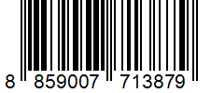
บรรจุ | 1 ตัว/กล่อง
วิธีการใช้ | ใช้สำหรับตัดหญ้า
คำเตือน | ขณะใช้งานหรือเลิกใช้งาน ควรเก็บอุปกรณ์ให้พ้นมือเด็กเพื่อความปลอดภัย
ราคา | ระบุ ณ จุดขาย
วันที่ผลิต

9. ข้อควรระวัง
คำเตือน | ขณะใช้งานหรือเลิกใช้งาน ควรเก็บอุปกรณ์ให้พ้นมือเด็กเพื่อความปลอดภัย
ข้อแนะนำในการใช้งาน | ห้ามใช้งานผิดประเภท

